Sheet1
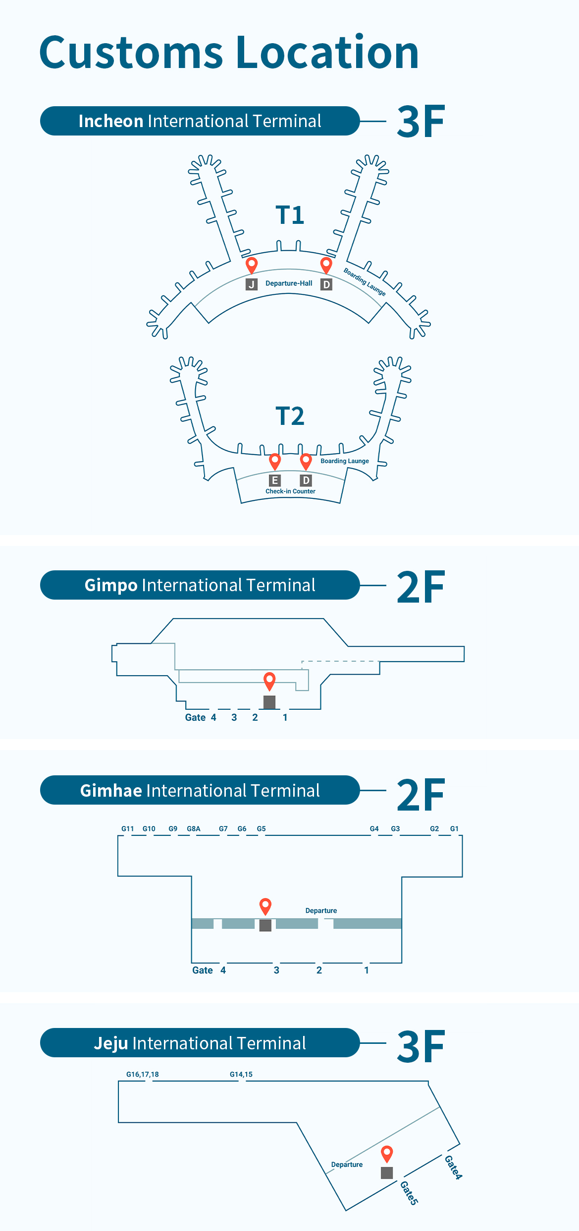
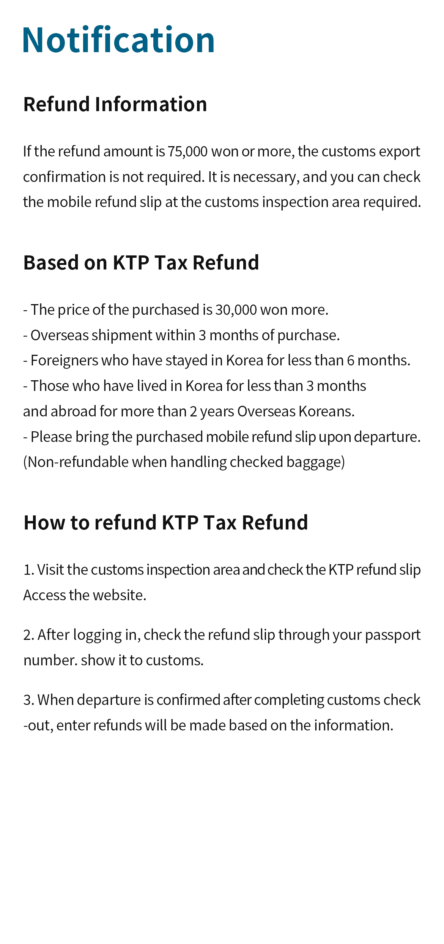

 |  |  | (일련번호)
 | KTP 환급전표 | Korea Taxfree Payment Slip for Tax Refund
 | https://ktaxpay.com/ (국세청인정서식 Authorized by Korea NTS)

 | 지정번호 | Certificate No. |  | 지정번호
 | 판매일 | Date of Sale |  | 2022.00.00
 | 판매자 | Retailer |  | 성이름
 | 상호 | Name of Company |  | 업장명
 | 사업자번호 | Reg.No. |  | 000-00-00000
 | 주소 | Address | 부산광역시 강서구
 |  | 녹산산단383로 14번가길 10~29번지(송정동)
 | 대표자/연락처 | 대표자 이름 / | 대표자 연락처

 | 물품구매내역 | Description of Goods
 | 상품명 | 단가 | ₩ | ₩500,000
 | 잡화 | 수량 |  | 01
 |  | 금액 | ₩ | ₩500,000
 | 결제유형 | Credit Card / Cash
 | 판매총액 | Total Payment | ₩ | ₩500,000
 | 부가가치세 | V.A.T. | ₩ | ₩500,000
 | 개별소비세 | I.C.T. | ₩ | 0
 | 교육세 | E.T. | ₩ | 0
 | 농어촌특별세 | S.T.R.D. | ₩ | 0
 | 세액계 | Total Tax | ₩ | ₩500,000
 | 제비용 (송금비용) | Administrative Charge | ₩ | ₩500,000
 | 환급액 (송금세액) | Net Refund value | ₩ | ₩500,000
 | 반출유효기간 | Export expiry date |  | 2022-12-01

 | 구매자 | Customer in Passport
 | 여권번호 | Passport No. |  | M123A4567
 | 성명 | Passport Name
 | 국적 | Nationality
 | 주소 | Address for Refund

 | 서명 | Signature
 | I agree above info is used only for Refund
 | 세관반출확인 | Stamp for Verification of Export

 | Pls present your passport, goods and slip |  | (일련번호)
석세스모드 제 200-020-0001호

